INV
 | CÔNG TY TNHH HẢI AN NEW MATERIAL HẬU GIANG
 | SỐ 168, ẤP TẦM VU 1, XÃ THẠNH HÒA, TP CẦN THƠ, VIỆT NAM.
 | COMMERICAL INVOICE
 |  | Bên thuê gia công : | CÔNG TY TNHH KINGMAKER III (VIỆT NAM) FOOTWEAR |  |  |  |  | INVOICE NO.: | KMHD-NEW2026-0233
 |  | Địa chỉ : | SỐ 1, ĐƯỜNG 4A, KCN VIỆT NAM SINGAPORE, |  |  |  |  | DATE: | SEP 05,2026
 |  |  | XÃ THỌ PHONG, TỈNH QUẢNG NGÃI, VIỆT NAM |  |  |  |  | Hợp đồng: KM-HANEW/01-2025
 |  |  |  |  |  |  |  | Điều kiện giao hàng: | DAP
 |  | Bên nhận gia công: | CÔNG TY TNHH HẢI AN NEW MATERIAL HẬU GIANG |  |  |  |  | Phương thức thanh toán: | T/T
 |  | Địa chỉ : | SỐ 168, ẤP TẦM VU 1, XÃ THẠNH HÒA |  |  |  |  | Nước đến: | VIETNAM
 |  |  | TP. CẦN THƠ, VIỆT NAM
 | STT | MÃ HÀNG | MÔ TẢ | SỐ LƯỢNG | ĐVT | ĐƠN GIÁ |  | THÀNH TIỀN
 |  |  |  |  |  | CMT (USD) | DAP (USD) | CMT (USD) | DAP (USD)
 | 1 | 40902-0MX.G (KM3.PO5.26) | Giày có mũ giày bằng vật liệu dệt và đế ngoài bằng plastic, mũi giày không được gắn bảo vệ. Hàng mới 100%. | 2,148 | đôi | 1.16 | 8.10 | 2,491.68 | 17,398.80 | 179.00
16 | 2 | 41878-0NG.G (KM3.PO5.26) | Giày có mũ giày bằng vật liệu dệt và đế ngoài bằng plastic, mũi giày không được gắn bảo vệ. Hàng mới 100%. | 852 | đôi | 1.16 | 7.20 | 988.32 | 6,134.40 | 71.00
 | 3 | 45959-255 (KM3.PO5.26) | Giày có mũ giày bằng vật liệu dệt và đế ngoài bằng plastic, mũi giày không được gắn bảo vệ. Hàng mới 100%. | 1,008.00 | đôi | 1.16 | 7.20 | 1,169.28 | 7,257.60
 | TỔNG CỘNG: |  |  | 4,008.00 |  |  |  | 4,649.28 | 30,790.80

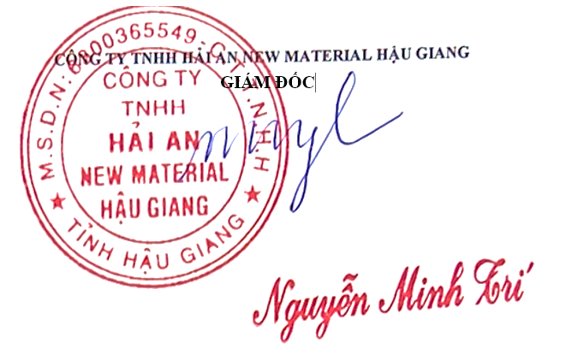
 | Bằng chữ: Ba mươi nghìn bảy trăm chín mươn đô la mỹ và tám mươi cents

